Sheet1
Hyper text transfer protocol
 | 发展历程
 |  | 版本 | 制定组织
 |  | Http1.0 | WWW+IETF(Internet Engineering task force) |  |  |  |  | RFC 1945
 |  | Http1.1 | WWW+IETF(Internet Engineering task force) |  |  |  |  | RFC 2616

 |  | HTTP是TCP/IP协议中的应用层协议
 |  | 由Request和response构成
 |  | Http是一个无状态协议（同一个客户端的这次请求和上次请求是没有对应关系。）

 | 在TCP/IP协议栈中的位置
 |  | HTTP协议通常承载于TCP协议之上，有时也承载于TLS或SSL协议层之上，这个时候，就成了我们常说的HTTPS。

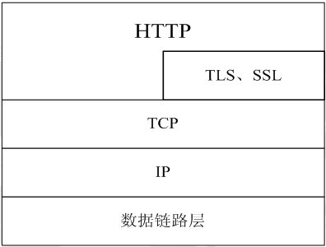

 |  |  | Port
 |  | Https | 80
 |  | Https | 443

 | HTTP的请求响应模型

 |  | HTTP协议永远都是客户端发起请求，服务器回送响应。见下图：

 |  | 这样就限制了使用HTTP协议，无法实现在客户端没有发起请求的时候，服务器将消息推送给客户端。
 |  | HTTP协议是一个无状态的协议，同一个客户端的这次请求和上次请求是没有对应关系。

 | 工作流程
 |  | 1 | 客户端通过浏览器与服务器建立连接，HTTP开始工作
 |  | 2 | 建立连接后，客户端发送请求，请求的具体格式如下
 |  |  |  | URL（Uniform Resource Locator）
 |  |  |  |  | 格式 | schema://host[:port#]/path/.../[;url-params][?query-string][#anchor]
 |  |  |  |  |  |  | scheme | 指定低层使用的协议(例如：http, https, ftp)
 |  |  |  |  |  |  | host | HTTP服务器的IP地址或者域名
 |  |  |  |  |  |  | port# | HTTP服务器的默认端口是80，这种情况下端口号可以省略。
 |  |  |  |  |  |  |  | 如果使用了别的端口，必须指明，例如 http://www.cnblogs.com:8080/
 |  |  |  |  |  |  | path | 访问资源的路径
 |  |  |  |  |  |  | url-params | Url参数
 |  |  |  |  |  |  | query-string | 发送给http服务器的数据
 |  |  |  |  |  |  | anchor | 锚
 |  |  |  |  |  | http://www.mywebsite.com/sj/test;id=8079?name=sviergn&x=true#stuff
 |  |  |  |  |  |  | Schema: http
 |  |  |  |  |  |  | host: www.mywebsite.com
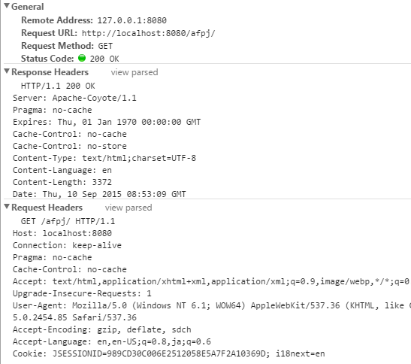
 |  |  |  |  |  |  | path: /sj/test
 |  |  |  |  |  |  | URL params: id=8079
 |  |  |  |  |  |  | Query String: name=sviergn&x=true
 |  |  |  |  |  |  | Anchor: stuff

 |  |  |  | 协议版本号
 |  |  |  | MIME
 |  |  |  |  | 请求修饰符
 |  |  |  |  | 客户机信息
 |  |  |  |  | 可能的内容
 |  | 3 | 服务器接收到请求后，给与相应，其格式为
 |  |  |  | 一个状态行，包括信息协议和版本号
 |  |  |  | 一个成功或错误的代码
 |  |  |  | MIME
 |  |  |  |  | 服务器信息
 |  |  |  |  | 实体信息
 |  |  |  |  | 可能的内容

 |  | 4 | 客户端接收服务器所返回的信息通过浏览器显示在用户的显示屏上，
 |  |  | 然后客户机与服务器断开连接。

 | HTTP消息的结构
 |  | 第一部分叫请求行， 第二部分叫http header, 第三部分是body. header和body之间有个空行， 结构如下图
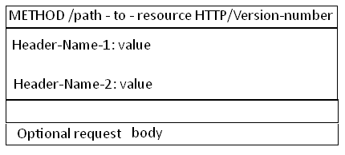

 | request line
 |  | url
 |  | status
 |  |  | 1xx | 少见，请求已经接收，正在处理
 |  |  | 2xx | 成功
 |  |  | 3xx | 重定向、缓存状态（304）
 |  |  | 4xx | 发生错误，400 BadRequest、404 notfound 403 Forbiden 406 accept类型错误
 |  |  | 5xx | 服务端error

 |  | request Method
 |  |  | get
 |  |  | post
 |  |  | put
 |  |  | delete

 | requestHeader
 |  | cache相关
 |  |  | If-Modified-Since
 |  |  |  | 用来判断是否从缓存读取
 |  |  |  | 如果客户端时间的服务端文件修改时间一致，刚返回304，浏览器从缓存读取资源。
 |  |  |  | 如果不一致，刚返回200,重新响应，浏览器进行缓存

 |  |  | If-None-Match
 |  |  |  | 与if-modified-since类似

 |  |  | Pragma 基于HTTP1.0
 |  |  |  | no-cache

 |  |  | Cache-Control
 |  |  |  | cache-control:public |  |  | 可以被任意缓存
 |  |  |  | cache-control:private |  |  | 只能缓存到私有缓存中
 |  |  |  | cache-control:no-cache |  |  | 内容不被缓存

 |  | Client相关
 |  |  | Accept
 |  |  |  | text/html, |  | 浏览器可接受的文档类型
 |  |  | Accept-Encoding |  |  | 浏览器可接受的压缩方法gzip，deflate
 |  |  | Accept-Language |  |  | 浏览器使用的语言环境
 |  |  | User-Agent |  |  | 浏览器类型
 |  |  | Accept-Charset |  |  | 浏览器可接受的字符集

 |  | Cookie相关
 |  |  | 将cookie的值发送给服务端

 |  | Entity
 |  |  | Content-Length
 |  |  |  | 发送给HTTP服务器的数据长度

 |  |  | Content-Type
 |  |  |  | application/x-www-form-urlencoded

 |  | Referer
 |  |  | 告诉浏览我是从哪个页面迁移过来的
 |  |  | Referer:http://translate.google.cn/?hl=zh-cn&tab=wT

 |  | Transport
 |  |  | Connection:
 |  |  |  | keep-alive |  | 当一个网页打开完成后，客户端和服务器之间用于传输HTTP数据的TCP连接不会关闭，
 |  |  |  |  |  | 如果客户端再次访问这个服务器上的网页，会继续使用这一条已经建立的连接

 |  |  |  | close |  | request完成后，客户端与服务端传输HTTP数据的TCP连接就会关闭，
 |  |  |  |  |  | 当客户端再次发送Request请求时，再次重新建立TCP连接

